Tipps
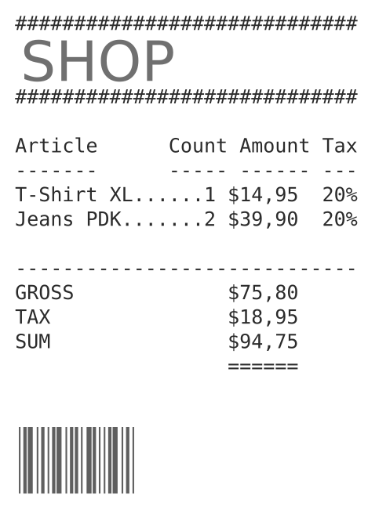
Prozentrechnen | EASY4ME
Dieses Arbeitsmappe erfordert das Aktivieren von Makros, damit die Lösungen als richtig gekennzeichnet werden.

% formatieren
Ein Prozent ist ein Hundertstel: 1% = 0,01

 |  |  | formatiere als |  | Beim Formatieren von Zellen wird die Überprüfung auf Richtigkeit nicht immer sofort durchgeführt! Klicke dann auf die Schaltfläche, um deine Eingaben zu überprüfen.
Gib die angegebenen Werte ein: |  |  | Prozent | Dezimalzahl
 |  | 16 Prozent
 |  | 2 Prozent
 |  | 50 Prozent
 |  | 100 Prozent
 |  | 78 Prozent

Formatiere diese Werte als Prozent!

 |  |  | als Prozent
 | 0.05 | ist gleich viel wie |  | Beispiel: Schreib 0,05 in die Zelle D14 und formatiere sie als Prozent!
 | 0.07 | ist gleich viel wie
 | 0.12 | ist gleich viel wie
 | 0.62 | ist gleich viel wie
 | 1 | ist gleich viel wie
 | 1.2 | ist gleich viel wie
Formatiere diese Werte als Dezimalzahlen!
 |  |  | als Dezimalzahl
 | 2% | ist gleich viel wie | 2%
 | 10% | ist gleich viel wie | 10%
 | 22% | ist gleich viel wie | 22%
 | 50% | ist gleich viel wie | 50%
 | 200% | ist gleich viel wie | 200%
 | 1% | ist gleich viel wie | 1%

Prozentanteil
Berechne den Prozentanteil A!
150 € sind der Grundwert G
10% ist der Prozentsatz p
Prozentanteil A = G*p
gib daher die Formel ein: =150*10%
Prozentanteil berechnen
10% von 150 Euro sind:
12% von 220 Euro sind:
48% von 400 Euro sind:
4% von 20 Euro sind:
150% von 30 Euro sind:
500% von 200 Euro sind:

145 000 € sind der Grundwert G
3,6 % ist der Prozentsatz p
Eine Wohnung wird um 145.000 Euro verkauft. Der Makler verlangt 3,6% Provision. Wie viel erhält er?
 |  | Die Provision beträgt:

Formel: Prozentanteil A = Grundwert G * Prozentsatz p

Gib die Formel in die Zelle E19 ein und kopiere sie dann nach unten!
Prozentsatz p |  | Grundwert G |  | Prozentanteil A
10% | von | € 150.00 | sind
18% | von | € 22.50 | sind
2.75% | von | € 1,250.00 | sind
3% | von | € 120.00 | sind
7.2% | von | € 840.00 | sind
112% | von | € 50.00 | sind

 | Prozentsatz p
Grundwert G | 1% | 15% | 90% | 120%
€ 100.00 | € 1.00 | € 15.00 | € 90.00 | € 120.00
Berechne die Prozentanteile mit der Formel Grundwert (G) * Prozentsatz (g)
Gib den Prozentsatz in der Formel als festen Wert ein z.B. 15%
€ 35.00
€ 45.00
€ 23.00
€ 45.00
€ 67.00
€ 125.00

Prozentsatz
Berechne den Prozentsatz!
Formel: Prozentwert / Grundwert
also für die erste Rechnung: =12/60
Das Ergebnis als Prozent formatieren!
Prozentsatz berechnen
12 € von 60 € sind:
15 € von 60 € sind:
20 € von 60 € sind:
30 € von 60 € sind:
60 € von 60 € sind:
90 € von 60 € sind:

Formatiere als Prozent!
Prozentanteil |  | Grundwert |  | Prozentsatz
€ 1.00 | von | € 25.00 | sind
€ 1.00 | von | € 50.00 | sind
€ 1.00 | von | € 200.00 | sind
€ 1.00 | von | € 0.40 | sind
€ 5.00 | von | € 12.00 | sind
€ 12.00 | von | € 240.00 | sind

Gib die Formel ein und
formatiere als Prozent mit 2 Dezimalstellen!
 | Prozentanteil | Grundwert | Anteil in % (Prozentsatz)
40 von 200 | 40 | 200 | 20.00%
20 von 120
15 von 300
140 von 1000
45 von 200
1200 von 178000
Formatiere als Prozent!
In einer Klasse sind 25 Kinder. 11 davon sind Mädchen. Wie viel Prozent sind das?
Der Anteil von Mädchen ist:

